גיליון1
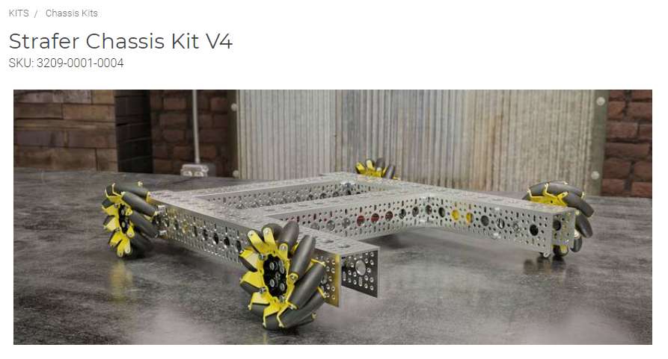
שם מוצר
מק"ט
דוגמא איך להוציא את הנתונים
לצורך בקשת הצעת מחיר יש למלא את הפרטים הבאים ולאחר מכן לשלוח אלינו לדוא"ל: saad.robot10@gmail.com
שם מבקש ההצעה
דוא"ל
טלפון
לאיזה מוסד לכתוב הצעת המחיר
אמצעי תשלום (צ'ק/מזומן/העברה בנקאית/קרדיט שהוטען מראש)

שם החברה | מק"ט | שם המוצר | מחיר נקוב באתר היצרן (בדולרים)/מחיר בחנות ROBOT (בשקלים) | כמות מבוקשת

